상품제안서
폴더형 접이식 블루투스 키보드 3채널+ 거치대 | 상품코드: F30535

 |  |  |  |  |  |  | 02-412-0044 | www.easy1.co.kr
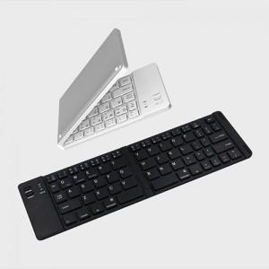

【상세/제작정보】

【인쇄/포장옵션】 | 레이저, 풀칼라, 기타 / 포장지포장

【공급단가】 | 수량 | 30~ | 50~ | 100~ | 300~ | 500~
*VAT별도 | 단가 | 21,600원 | 21,240원 | 20,700원 | 20,330원 | 19,800원

【상품 URL】 | http://www.easy1.co.kr/src/goods_detail.php?gdno=30535

